상품제안서
엔젤 메탈펜 | 상품코드: F03359

 |  |  |  |  |  |  | 02-412-0044 | www.easy1.co.kr
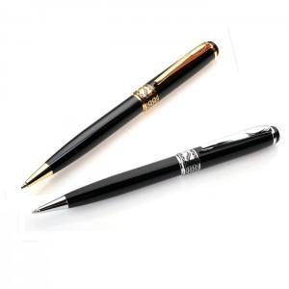

【상세/제작정보】 | ※레이져 인쇄(최소수량이하 주문시 별도비용이 추가됩니다) ※리필심 추가 가능 * 컬러인쇄가능합니다. 1박스 200개 택배비 5500원vat별도

【인쇄/포장옵션】 | 레이저, 풀칼라 / 포장지포장

【공급단가】 | 수량 | 100~ | 300~ | 500~ | 1,000~ | 3,000~
*VAT별도 | 단가 | 3,510원 | 3,380원 | 3,250원 | 3,120원 | 3,040원

【상품 URL】 | https://easy1.co.kr:443/src/goods_detail.php?gdno=3359

